안내
조건 맞춤 건물 매입 후보 리포트 — PLACEQ

조건: 광명시 · 연면적 5,000㎡ 이상 · 건물연식 20년 이상 · 대지면적 1,000㎡ 이상
건물 후보 31곳 · 데이터 기준일 2026-09-03

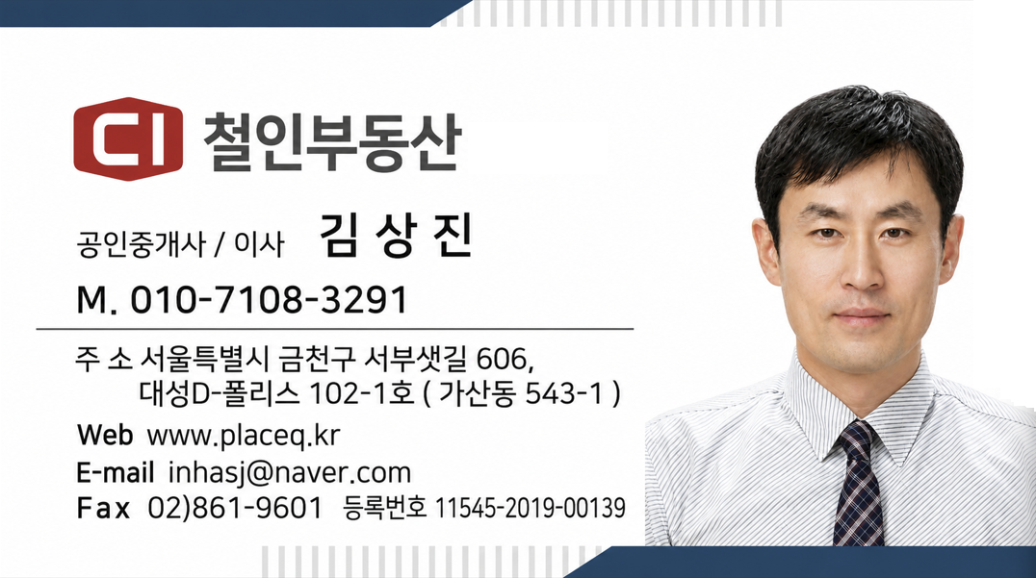

담당자
휴대폰 010-7108-3291 · 이메일 inhasj@naver.com · 팩스 02-861-9601
휴대폰 010-7108-3291 · 이메일 inhasj@naver.com · 팩스 02-861-9601
서울특별시 금천구 서부샛길 606, 대성D-폴리스 102-1호 (가산동 543-1) · 등록번호 11545-2019-00139 · www.placeq.kr

매도의사 확인 의뢰 방법
① '건물 후보' 시트에서 관심 건물의 PLACEQ 상세페이지 링크를 클릭한 뒤, 상세 화면의 '이 건물 매입 희망' 버튼으로 요청하세요.
② 관심 건물이 여러 곳이면 리포트 메일에 번호(예: 3, 17, 42)만 적어 회신하시면 한꺼번에 접수합니다. (회신 주소 inhasj@naver.com)
③ 전화 010-7108-3291 — 공인중개사 김상진이 직접 안내드립니다.

안내사항
· 이 목록은 현재 PLACEQ에 등록된 매매 매물 목록이 아닙니다. 소유자의 매도의사는 확인되지 않았습니다.
· '조건 충족'은 표시된 조건을 모두 만족한 건물, '판단보류'는 일부 항목의 공공데이터가 확인되지 않아 판정할 수 없는 건물입니다.
· 개별공시지가·용적률 등은 실제 매매가격이 아니며, 소유관계·권리관계는 확인되지 않았습니다.
· 소유자 성명·연락처 등 개인정보는 포함하지 않습니다.
· 출처: 국토교통부 건축물대장(건축HUB)·개별공시지가, V-World — 정부 공개데이터를 PLACEQ가 선별·가공했습니다.

